QUEJAS

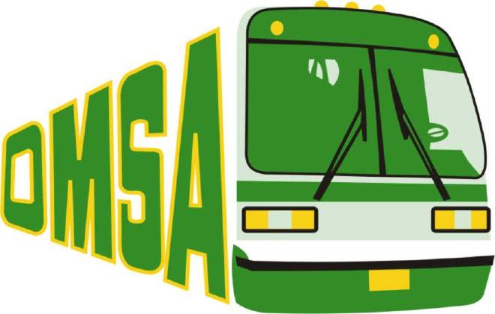
OFICINA METROPOLITANA DE SERVICIOS DE AUTOBUSES
REGISTRO DE QUEJAS ENERO-MARZO 2022

TIPOS DE QUEJAS | CANTIDAD
VIA TELEFONICA | 100
VIA CORREO ELECTRONICO | 45
VIA SOLICITUD | 10
VIA ENCUESTAS | 25

Director de Planificación y Desarrollo

